Tabla
 | Exportación | Importación
ERCOT | 100 | 100
 | 300 | 300
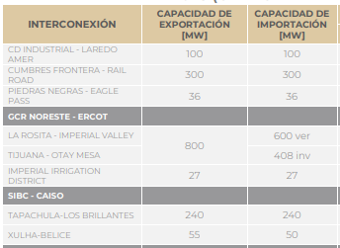
 | 36 | 36
CAISO | 800 | 600
 |  | 408
 | 27 | 27
Centroamerica | 240 | 240
 | 50 | 50

